注文書
【マイナビ出版】 美文字練習帳のご案内

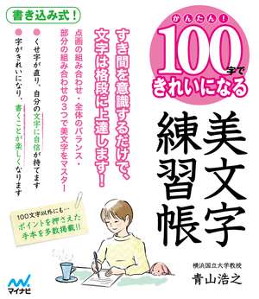
 |  |  | ①かんたん！100字できれいになる 美文字練習帳

 |  |  | 著者 | 青山浩之
 |  |  | 本体価格 | 1,000円
 |  |  | 判型 | B5変
 |  |  | ページ数 | 128ページ
 |  |  | ISBN | 9784839968854
 |  |  | 美文字研究の第一人者である、青山浩之先生の素晴らしいお手本をもとに、すき間を意識するだけで、文字は格段に上達します！点画・の組み合わせ、全体のバランス、部分の組み合わせの3つで、美文字はマスターできます！ くせ字が治ることで、自分の文字に自信が持てます。文字が格段にきれいになり、 手書きするのが楽しくなります！

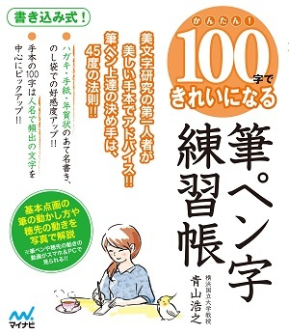
 |  |  | ②かんたん！100字できれいになる 筆ペン字練習帳

 |  |  | 著者 | 青山浩之
 |  |  | 本体価格 | 1,000円
 |  |  | 判型 | B5変
 |  |  | ページ数 | 128ページ
 |  |  | ISBN | 9784839968755
 |  |  | 大好評ロングセラー「かんたん! 100字できれいになる」シリーズに「筆ペン字」版が登場！ 美文字研究の第一人者である青山浩之先生が、美しいお手本を使って筆ペン字のコツをアドバイス!!筆ペンや穂先の動かし方は、スマホやパソコンを使えば動画で見ることもできます！ きれいな筆ペン字が書けるようになると、文字を書くのが楽しくなります！

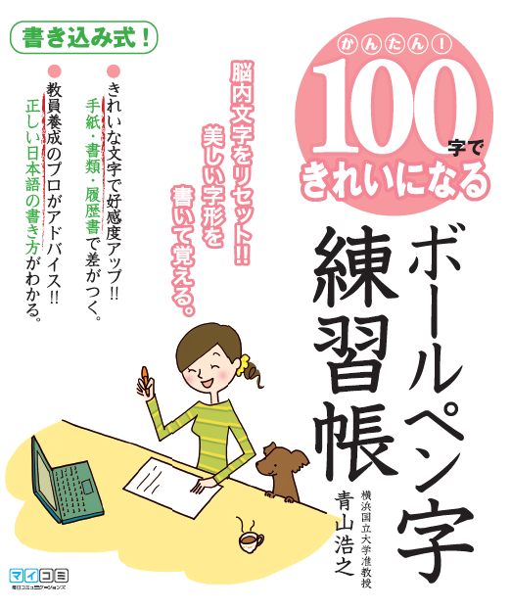
 |  |  | ③新装版 かんたん！１００字できれいになる ボールペン字練習帳

 |  |  | 著者 | 青山浩之
 |  |  | 本体価格 | 900円
 |  |  | 判型 | B5変
 |  |  | ページ数 | 128ページ
 |  |  | ISBN | 9784839967499
 |  |  | 旧版含め16刷の大人気商品!! 美文字研究家としてTVでも人気の青山浩之を著者に、自分の文字の欠点に気付き、美しい文字を書けるようになるポイントを項目ごとに紹介。年末にオススメのロングセラー書です。

ご注文はこちら
セット名 |  | 内容 |  |  | セット本体 | 条件 | ご希望数
100字できれいになるペン字練習帳 シリーズ３点セット |  | 3点各5冊 |  |  | 14,500円 | 既刊注文

03-6267-4033
売れています！
書名 |  | ISBN |  |  | 本体 | 条件 | 単品
①かんたん！ 100字できれいになる 美文字練習帳 |  | 978-4-8399-6885-4 |  |  | 1,000円 | 既刊注文

②かんたん！ 100字できれいになる 筆ペン字練習帳 |  | 978-4-8399-6875-5 |  |  | 1,000円 | 既刊注文

③新装版 かんたん！１００字できれいになる ボールペン字練習帳 |  | 978-4-8399-6749-9 |  |  | 900円 | 既刊注文

取次様 | 様 | (株)マイナビ出版 販売部 販売課 〒101-0003 東京都千代田区一ツ橋2-6-3 一ツ橋ビル 2F TEL.03-3556-2731 ご注文FAX.03-3556-2743

番線

書店コード

貴店名

 | 様

